сравнение предложений Смартфоны
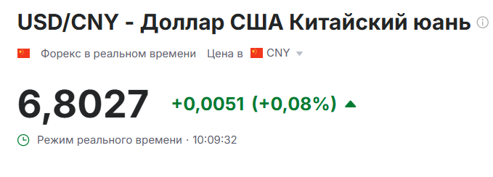
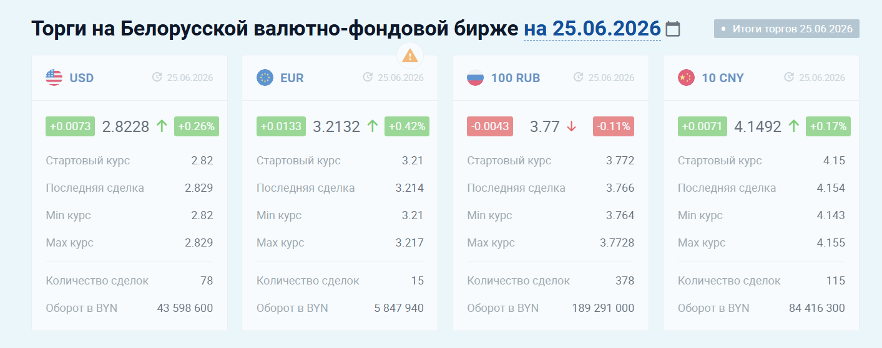
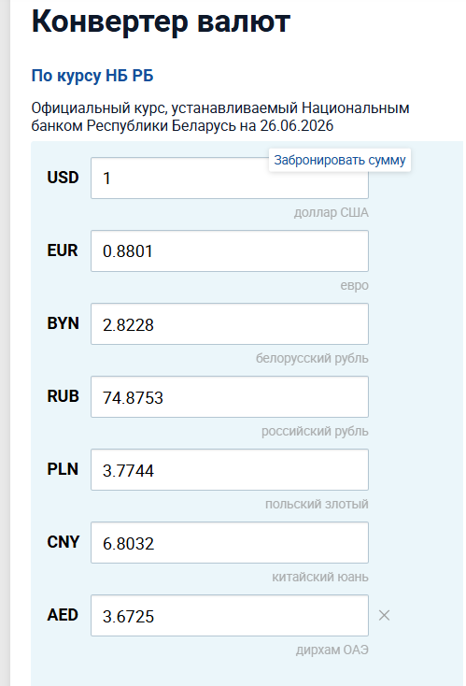
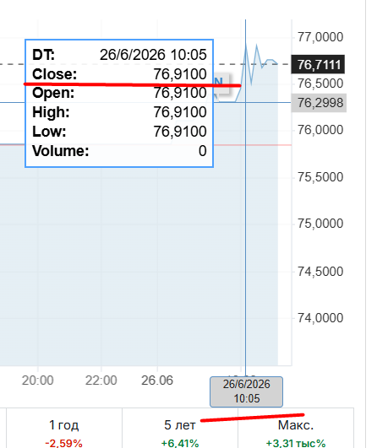
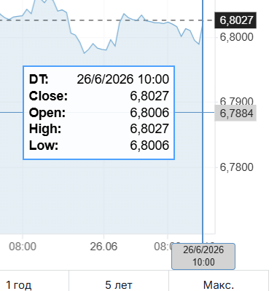
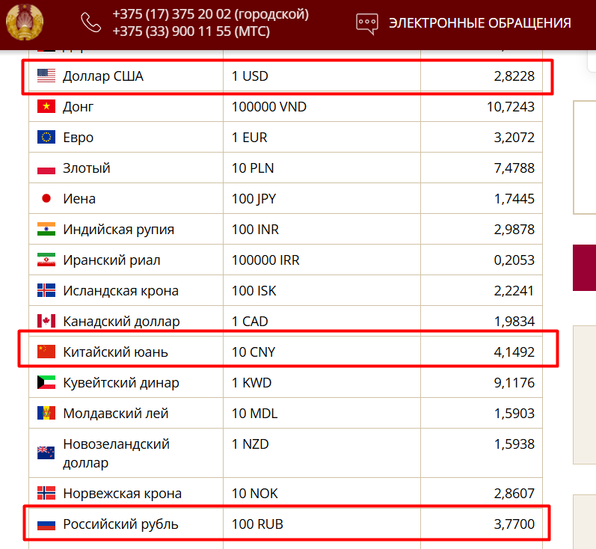
Дата/курс | 2026-06-26 |  |  |  |  |  | 0,4 - 1 % гарантии+3 % утиль
USD к RUB ЦБ РФ | 75.6347
USD к RUB Инвестинг | 77.01 | на 26.06 10:05 макс |  |  |  |  | в расчёт на торги применяем 1% утиля, вместо 3%
RUB к BYN НБ РБ | 0.0377
USD к BYN НБ РБ | 2.8228
USD к RUB НБ РБ | 74.8753
CNY к USD НБ РБ | 6.8032
CNY к BYN НБ РБ | 0.41492
CNY к USD Инвестинг | 6.8367135 | на 26.06 10:00 |  | 0,5% к инвестингу
Логистика ($) |  |  |  | 7 |  | 0 |  | 0 |  | 7
Агент (%)/перевод валюты в счёте (%)/покупка валюты (%) |  |  |  | 1.015 |  | 1.005 | не факт что поддержат цены | 1.010 | не факт что поддержат цены | 1.015
SKU | QTY Патио | Цвет | Techplanet, EXW Dubai ТАРГЕТ | Techplanet, себестоимость | Angel trade Price USD CPT, wo VAT ТАРГЕТ | Angel trade, себестоимость | Inonics trading LLC CIP Минск | Inonics trading LLC, себестоимость | ALshiva, EXW Dubai Target | ALshiva, себестоимость | MIN с/ст с НДС | вторая цена с/ст с НДС | Целевая РРЦ | Маржа Techplanet | Маржа Angel trade | маржа Inonics trading LLC | Маржа Alshiva | Маржа ETK | Маржа VVP | кол-во к закупке | Сумма , USD
iPhone 15 128GB | 100 | Black | 584 | 2159.17 | 597 | 2110.44 | 599 | 2117.63 | 585 | 2162.83 | 2110.44 | 2117.63 | 2,099 | -2.9% | -0.5% | -0.9% | -3.0% | #VALUE! | 100.0%
iPhone 15 128GB | 100 | Blue | 584 | 2159.17 | 597 | 2110.44 | 599 | 2117.63 | 585 | 2162.83 | 2110.44 | 2117.63 | 2,099 | -2.9% | -0.5% | -0.9% | -3.0% | #VALUE! | 100.0%
iPhone 16 128GB | 400 | Black | 645 | 2382.07 | 648 | 2290.73 | 643 | 2273.18 | 625 | 2308.99 | 2273.18 | 2290.73 | 2,599 | 8.3% | 11.9% | 12.5% | 11.2% | #VALUE! | 100.0%
iPhone 16 128GB | 150 | Pink | 625 | 2308.99 | 648 | 2290.73 | 643 | 2273.18 | - | #VALUE! | 2273.18 | 2290.73 | 2,599 | 11.2% | 11.9% | 12.5% | #VALUE! | #VALUE! | 100.0%
iPhone 16 128GB | 150 | Teal | 645 | 2382.07 | 637 | 2251.85 | 643 | 2273.18 | - | #VALUE! | 2251.85 | 2273.18 | 2,599 | 8.3% | 13.4% | 12.5% | #VALUE! | #VALUE! | 100.0%
iPhone 16 128GB | 100 | Ultramarine | 645 | 2382.07 | 646 | 2283.66 | 643 | 2273.18 | - | #VALUE! | 2273.18 | 2283.66 | 2,599 | 8.3% | 12.1% | 12.5% | #VALUE! | #VALUE! | 100.0%
iPhone 16 128GB | 300 | White | 645 | 2382.07 | 648 | 2290.73 | 643 | 2273.18 | 625 | 2308.99 | 2273.18 | 2290.73 | 2,599 | 8.3% | 11.9% | 12.5% | 11.2% | #VALUE! | 100.0%
iPhone 16 Pro 128G | 100 | White | 838 | 3087.31 | 863 | 3050.78 | - | #VALUE! | - | #VALUE! | 3050.78 | 3087.31 | 3,399 | 9.2% | 10.2% | #VALUE! | #VALUE! | #VALUE! | 100.0%
iPhone 16 Pro Max 256GB | 200 | Desert- сообщите если есть другие доступные цвета | 1,062 | 3905.82 | 1,076 | 3803.75 | 1,070 | 3782.74 | - | #VALUE! | 3782.74 | 3803.75 | 4,499 | 13.2% | 15.5% | 15.9% | #VALUE! | #VALUE! | 100.0%
iPhone 17 256GB | 300 | Black | 795 | 2930.18 | 808 | 2856.35 | 805 | 2845.89 | 790 | 2911.91 | 2845.89 | 2856.35 | 3,099 | 5.4% | 7.8% | 8.2% | 6.0% | #VALUE! | 100.0%
iPhone 17 256GB | 200 | Lavender | 795 | 2930.18 | 808 | 2856.35 | 805 | 2845.89 | 790 | 2911.91 | 2845.89 | 2856.35 | 3,099 | 5.4% | 7.8% | 8.2% | 6.0% | #VALUE! | 100.0%
iPhone 17 256GB | 300 | Mist blue | 795 | 2930.18 | 808 | 2856.35 | 805 | 2845.89 | 790 | 2911.91 | 2845.89 | 2856.35 | 3,099 | 5.4% | 7.8% | 8.2% | 6.0% | #VALUE! | 100.0%
iPhone 17 256GB | 100 | Sage | 795 | 2930.18 | 808 | 2856.35 | 805 | 2845.89 | 790 | 2911.91 | 2845.89 | 2856.35 | 3,099 | 5.4% | 7.8% | 8.2% | 6.0% | #VALUE! | 100.0%
iPhone 17 256GB | 300 | White | 795 | 2930.18 | 808 | 2856.35 | 805 | 2845.89 | 790 | 2911.91 | 2845.89 | 2856.35 | 3,099 | 5.4% | 7.8% | 8.2% | 6.0% | #VALUE! | 100.0%
iPhone 17 Pro 256GB | 100 | Deep Blue | 1,160 | 4263.92 | 1,180 | 4171.40 | 1,177 | 4161.02 | 1,160 | 4263.92 | 4161.02 | 4171.40 | 4,899 | 13.0% | 14.9% | 15.1% | 13.0% | #VALUE! | 100.0%
iPhone 17 Pro 256GB | 40 | Silver | 1,160 | 4263.92 | 1,185 | 4189.07 | 1,177 | 4161.02 | 1,160 | 4263.92 | 4161.02 | 4189.07 | 4,899 | 13.0% | 14.5% | 15.1% | 13.0% | #VALUE! | 100.0%
iPhone 17 Pro 512GB | 300 | Cosmic Orange | 1,350 | 4958.19 | 1,400 | 4949.11 | 1,402 | 4956.45 | 1,335 | 4903.38 | 4903.38 | 4903.38 | 5,799 | 14.5% | 14.7% | 14.5% | 15.4% | #VALUE! | 100.0%
iPhone 17 Pro 512GB | 450 | Deep Blue | 1,350 | 4958.19 | 1,357 | 4797.11 | 1,352 | 4779.69 | 1,335 | 4903.38 | 4779.69 | 4797.11 | 5,799 | 14.5% | 17.3% | 17.6% | 15.4% | #VALUE! | 100.0%
iPhone 17 Pro 512GB | 450 | Silver | 1,350 | 4958.19 | 1,357 | 4797.11 | 1,352 | 4779.69 | 1,335 | 4903.38 | 4779.69 | 4797.11 | 5,799 | 14.5% | 17.3% | 17.6% | 15.4% | #VALUE! | 100.0%
iPhone 17 Pro Max 256GB | 50 | Cosmic Orange | 1,257 | 4618.36 | 1,261 | 4457.74 | 1,290 | 4560.50 | 1,260 | 4629.32 | 4457.74 | 4560.50 | 5,499 | 16.0% | 18.9% | 17.1% | 15.8% | #VALUE! | 100.0%
iPhone 17 Pro Max 256GB | 40 | Deep Blue | 1,267 | 4654.90 | 1,291 | 4563.79 | 1,290 | 4560.50 | 1,275 | 4684.13 | 4560.50 | 4563.79 | 5,499 | 15.4% | 17.0% | 17.1% | 14.8% | #VALUE! | 100.0%
iPhone 17 Pro Max 256GB | 50 | Silver | 1,267 | 4654.90 | 1,292 | 4567.33 | 1,290 | 4560.50 | 1,275 | 4684.13 | 4560.50 | 4567.33 | 5,499 | 15.4% | 16.9% | 17.1% | 14.8% | #VALUE! | 100.0%
iPhone 17 Pro Max 512GB | 70 | Cosmic Orange | 1,460 | 5360.13 | 1,489 | 5263.74 | 1,487 | 5256.95 | 1,460 | 5360.13 | 5256.95 | 5263.74 | 6,299 | 14.9% | 16.4% | 16.5% | 14.9% | #VALUE! | 100.0%
iPhone 17 Pro Max 512GB | 80 | Deep Blue | 1,460 | 5360.13 | 1,479 | 5228.39 | 1,487 | 5256.95 | 1,460 | 5360.13 | 5228.39 | 5228.39 | 6,299 | 14.9% | 17.0% | 16.5% | 14.9% | #VALUE! | 100.0%
iPhone 17 Pro Max 512GB | 80 | Silver | 1,480 | 5433.22 | 1,479 | 5228.39 | 1,487 | 5256.95 | 1,460 | 5360.13 | 5228.39 | 5228.39 | 6,299 | 13.7% | 17.0% | 16.5% | 14.9% | #VALUE! | 100.0%
iPhone 17e 256GB | 150 | Black | 627 | 2316.30 | - | #VALUE! | - | #VALUE! | - | #VALUE! | 2316.30 | #VALUE! | 2,489 | 6.9% | #VALUE! | #VALUE! | #VALUE! | #VALUE! | 100.0%
iPhone 17e 256GB | 120 | Soft pink | 627 | 2316.30 | - | #VALUE! | - | #VALUE! | - | #VALUE! | 2316.30 | #VALUE! | 2,489 | 6.9% | #VALUE! | #VALUE! | #VALUE! | #VALUE! | 100.0%
iPhone 17e 256GB | 150 | White | 627 | 2316.30 | - | #VALUE! | - | #VALUE! | - | #VALUE! | 2316.30 | #VALUE! | 2,489 | 6.9% | #VALUE! | #VALUE! | #VALUE! | #VALUE! | 100.0%
 | 5970 |  |  |  |  |  |  |  |  |  |  |  |  |  |  |  |  |  |  | 0 | 0
Базис поставки |  |  | EXW Dubai |  | CPT MSQ |  | DAP Minsk |  | EXW
Условия оплаты |  |  | 70/30 |  | 50% предоплата, 50% через 5 дней после прибытия в MSQ |  | 100% предоплата |  | 70/30
Регион поставки |  |  | Dubai |  | Гонконг/Дубай |  |  |  | Dubai
Готовность лота к инспекции с момента предоплаты |  |  | 2-7 days |  | без инспекции, доставляем в аэропорт MSQ |  | - |  | 14 дней
Товар в Минске с момента оплаты |  |  |  |  | от 14 до 21 дня (в текущих сроках транзита товара в MSQ) |  | срок поставки 12-14 дней после оплаты

сравнеиие цен АКС
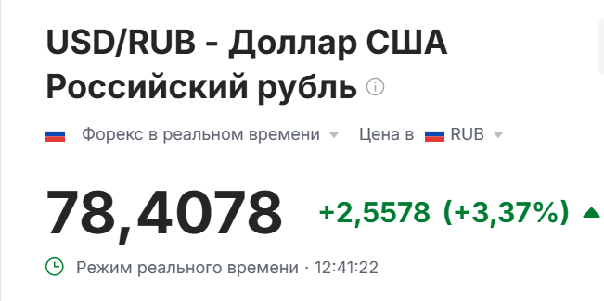
Модель | Qty | Цена | Бигап EXW Дубай, USD | Бигап EXW Дубай, USD ТАРГЕТ | с/с с НДС в BYN | Inonics DAP Minsk, USD | Inonics DAP Minsk, USD ТАРГЕТ | с/с с НДС в BYN | Angel Trade, CPT MSQ, USD | Angel Trade, CPT MSQ, USD ТАРГЕТ | с/с с НДС в BYN | TechPlanet, EXW Dubai, USD | TechPlanet, EXW Dubai, USD ТАРГЕТ | с/с с НДС в BYN | AlShiva EXW Dubai, USD | AlShiva EXW Dubai, USD ТАРГЕТ | с/с с НДС в BYN | Noviva EXW Dubai, USD | Noviva EXW Dubai, USD ТАРГЕТ | с/с с НДС в BYN | Маржа Бигап | Маржа Inonics | Маржа Angel | Маржа TechPlanet | Маржа Alshiva | Маржа Noviva
Apple AirPods 4 | 400 | 469 |  | 0 | 18.69 |  | 110 | 411.08 |  | 109 | 409.32 |  | 0 | 19.39 |  | 102 | 420.51 |  | 0 | 22.43 | 96.02% | 12.35% | 12.73% | 95.87% | 10.34% | 95.22%
Apple AirPods 4 ANC | 200 | 749 |  | 0 | 549.00 |  | 167 | 624.09 |  | 165 | 619.61 |  | 0 | 19.39 |  | 158 | 640.75 |  | 0 | 22.43 | 26.70% | 16.68% | 17.28% | 97.41% | 14.45% | 97.01%
Apple Watch SE 3 GPS 44mm Starlight m/l | 20 | 1099 |  | 0 | 18.69 |  | 0 | 0.00 |  | 261 | 933.43 |  | 0 | 18.47 |  | 250 | 954.82 |  | 0 | 21.36 | 98.30% | 100.00% | 15.07% | 98.32% | 13.12% | 98.06%
Apple Watch S11 42mm Jet Black s/m | 40 | 1349 |  | 0 | 18.69 |  | 0 | 0.00 |  | 0 | 0.00 |  | 0 | 18.47 |  | 309 | 1175.80 |  | 0 | 21.36 | 98.61% | 100.00% | 100.00% | 98.63% | 12.84% | 98.42%
Apple Watch S11 42mm Space Gray s/m | 50 | 1349 |  | 0 | 17.80 |  | 0 | 0.00 |  | 0 | 0.00 |  | 0 | 18.47 |  | 309 | 1175.80 |  | 0 | 21.36 | 98.68% | 100.00% | 100.00% | 98.63% | 12.84% | 98.42%
Apple Watch S11 42mm Silver s/m | 20 | 1349 |  | 0 | 17.80 |  | 0 | 0.00 |  | 0 | 0.00 |  | 0 | 18.47 |  | 309 | 1175.80 |  | 0 | 21.36 | 98.68% | 100.00% | 100.00% | 98.63% | 12.84% | 98.42%
Apple Watch S11 46mm Jet Black m/l | 100 | 1,449 |  | 0 | 17.80 |  | 352 | 1252.81 |  | 0 | 0.00 |  | 0 | 18.47 |  | 339 | 1288.17 |  | 0 | 21.36 | 98.77% | 13.54% | 100.00% | 98.73% | 11.10% | 98.53%

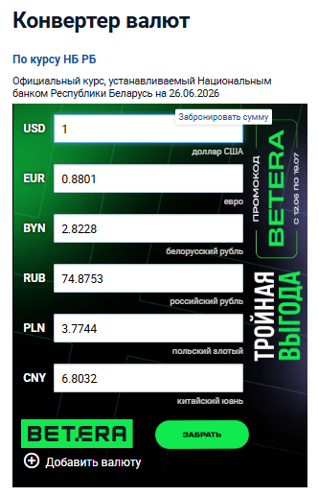
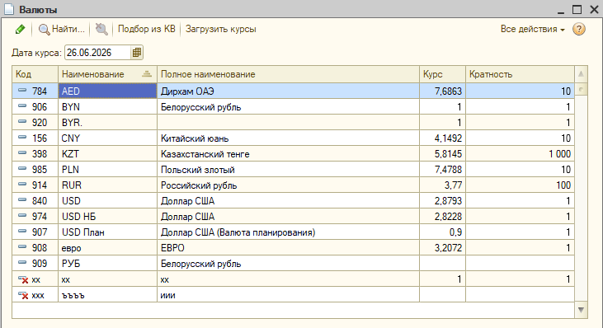
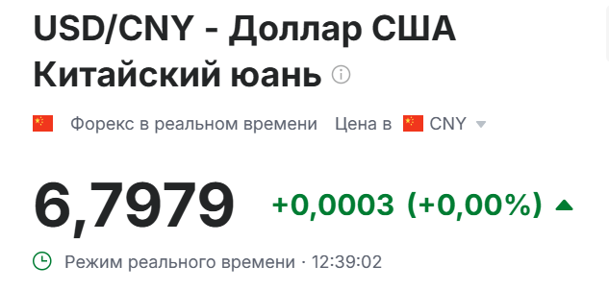
Ангел - курс инвестинга на 11:00 + 0,5
Курс ЦБРФ | 75.6347
Курс RUB/ USD НБРБ | 74.8753
Курс RUB НБРБ | 0.0377
Курс CNY НБРБ | 0.4149
Курс CNY инвестинг + 0,5% | 6.8029
курс USD НБРБ | 2.8228
упр курс USD | 2.8793
курс RUB инвестинг | 78.4078
курс RUB инвестинг + 10 коп | 78.5078

